NO2_2012
Stickstoffdioxid (NO2) im Jahr 2012
- Erstellt vom Umweltbundesamt mit Daten der Messnetze der Länder und des Bundes, zuletzt aktualisiert am 02.07.2018, Ergebnisse kaufmännisch gerundet.
- Kriterien für die Aggregation der Werte: Richtlinie 2008/50/EG des Europäischen Parlaments und des Rates über Luftqualität und saubere Luft für Europa.
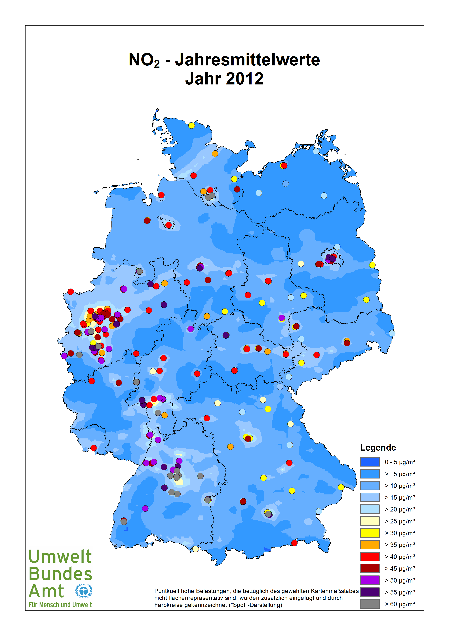

 |  |  | *bei Messungen mit zu geringer zeitlicher Auflösung: ---
Stationscode | Name / Messnetz | Stationsumgebung | Art der Station | Jahres-mittelwert in µg/m³ | Zahl* der Stundenwerte > 200 µg/m³
 | Baden-Württemberg
DEBW029 | Aalen | vorstädtisches Gebiet | Hintergrund | 22 | 2
DEBW076 | Baden-Baden | vorstädtisches Gebiet | Hintergrund | 15 | 0
DEBW042 | Bernhausen | vorstädtisches Gebiet | Hintergrund | 30 | 0
DEBW046 | Biberach | vorstädtisches Gebiet | Hintergrund | 19 | 0
DEBW004 | Eggenstein | ländlich stadtnah | Hintergrund | 24 | 0
DEBW154 | Freiberg Benninger Straße | vorstädtisches Gebiet | Verkehr | 50 | ---
DEBW084 | Freiburg | städtisches Gebiet | Hintergrund | 19 | 0
DEBW122 | Freiburg Schwarzwaldstraße (V) | städtisches Gebiet | Verkehr | 65 | 0
DEBW127 | Freiburg Zähringer Straße (S) | städtisches Gebiet | Verkehr | 50 | ---
DEBW038 | Friedrichshafen | städtisches Gebiet | Hintergrund | 24 | 0
DEBW112 | Gaertringen | vorstädtisches Gebiet | Hintergrund | 16 | 0
DEBW009 | Heidelberg | städtisches Gebiet | Hintergrund | 27 | 0
DEBW151 | Heidelberg Mittermaierstraße (S) | städtisches Gebiet | Verkehr | 51 | ---
DEBW145 | Heidenheim Wilhelmstraße (S) | vorstädtisches Gebiet | Verkehr | 53 | ---
DEBW015 | Heilbronn | städtisches Gebiet | Hintergrund | 29 | 0
DEBW135 | Herrenberg Hindenburger Straße (S) | städtisches Gebiet | Verkehr | 60 | ---
DEBW133 | Ilsfeld König-Wilhelm-Straße (S) | vorstädtisches Gebiet | Verkehr | 51 | ---
DEBW148 | Ingersheim Tiefengasse (S) | vorstädtisches Gebiet | Verkehr | 50 | ---
DEBW126 | Karlsruhe Kriegsstraße (S) | städtisches Gebiet | Verkehr | 46 | ---
DEBW080 | Karlsruhe_Reinhold-Frank-Strasse | städtisches Gebiet | Verkehr | 52 | 1
DEBW081 | Karlsruhe-Nordwest | städtisches Gebiet | Hintergrund | 23 | 0
DEBW022 | Kehl | vorstädtisches Gebiet | Industrie | 24 | 0
DEBW052 | Konstanz | städtisches Gebiet | Hintergrund | 22 | 0
DEBW120 | Leonberg Grabenstraße (S) | städtisches Gebiet | Verkehr | 63 | 3
DEBW024 | Ludwigsburg | vorstädtisches Gebiet | Hintergrund | 25 | 0
DEBW117 | Ludwigsburg Friedrichstraße (S) | städtisches Gebiet | Verkehr | 61 | 1
DEBW098 | Mannheim_Friedrichsring | städtisches Gebiet | Verkehr | 51 | 0
DEBW006 | Mannheim-Mitte | städtisches Gebiet | Hintergrund | 31 | 0
DEBW005 | Mannheim-Nord | vorstädtisches Gebiet | Industrie | 28 | 0
DEBW142 | Markgröningen Grabenstraße (S) | vorstädtisches Gebiet | Verkehr | 52 | ---
DEBW128 | Mühlacker Stuttgarter Straße (S) | vorstädtisches Gebiet | Verkehr | 59 | ---
DEBW150 | Murg Hauptstraße (S) | vorstädtisches Gebiet | Verkehr | 42 | ---
DEBW073 | Neuenburg | vorstädtisches Gebiet | Hintergrund | 19 | 0
DEBW125 | Pfinztal Karlsruher Straße (S) | vorstädtisches Gebiet | Verkehr | 47 | 0
DEBW033 | Pforzheim | städtisches Gebiet | Hintergrund | 26 | 0
DEBW121 | Pleidelsheim Beihinger Straße (S) | städtisches Gebiet | Verkehr | 56 | 6
DEBW027 | Reutlingen | städtisches Gebiet | Hintergrund | 25 | 0
DEBW147 | Reutlingen Lederstraße Ost (S) | städtisches Gebiet | Verkehr | 79 | 4
DEBW156 | Schramberg Oberndorfer Straße | städtisches Gebiet | Verkehr | 52 | 0
DEBW155 | Schwäbisch Gmünd, Remsstraße (S) | städtisches Gebiet | Verkehr | 74 | ---
DEBW056 | Schwäbisch_Hall | vorstädtisches Gebiet | Hintergrund | 19 | 0
DEBW087 | Schwäbische_Alb | ländlich regional | Hintergrund | 7 | 0
DEBW031 | Schwarzwald-Süd | ländlich regional | Hintergrund | 4 | 0
DEBW118 | Stuttgart Am Neckartor (S) | städtisches Gebiet | Verkehr | 90 | 69
DEBW013 | Stuttgart Bad Cannstatt | städtisches Gebiet | Hintergrund | 33 | 0
DEBW116 | Stuttgart Hohenheimer Straße (S) | städtisches Gebiet | Verkehr | 91 | 196
DEBW134 | Stuttgart Waiblinger Straße | städtisches Gebiet | Verkehr | 64 | ---
DEBW099 | Stuttgart_Arnulf-Klett-Platz | städtisches Gebiet | Verkehr | 65 | 3
DEBW059 | Tauberbischofsheim | vorstädtisches Gebiet | Hintergrund | 14 | 0
DEBW107 | Tübingen | vorstädtisches Gebiet | Hintergrund | 21 | 0
DEBW136 | Tübingen Mühlstraße (S) | städtisches Gebiet | Verkehr | 62 | 6
DEBW137 | Tübingen-Unterjesingen Jesinger Hauptstraße (S) | ländlich stadtnah | Verkehr | 55 | ---
DEBW019 | Ulm | städtisches Gebiet | Hintergrund | 27 | 0
DEBW153 | Ulm Karlstraße (S) | städtisches Gebiet | Verkehr | 58 | ---
DEBW138 | Ulm Zinglerstraße (S) | städtisches Gebiet | Verkehr | 61 | ---
DEBW149 | Urbach Hauptstraße (S) | vorstädtisches Gebiet | Verkehr | 38 | ---
DEBW039 | Villingen-Schwenningen | vorstädtisches Gebiet | Hintergrund | 15 | 0
DEBW144 | Walzbachtal-Jöhlingen Bahnhofstraße (S) | vorstädtisches Gebiet | Verkehr | 53 | ---
DEBW023 | Weil am Rhein | vorstädtisches Gebiet | Hintergrund | 17 | 0
DEBW010 | Wiesloch | vorstädtisches Gebiet | Hintergrund | 19 | 0
 | Bayern
DEBY109 | Andechs/Rothenfeld | ländlich regional | Hintergrund | 7 | 0
DEBY001 | Ansbach/Residenzstraße | städtisches Gebiet | Verkehr | 39 | 0
DEBY005 | Aschaffenburg/Bussardweg | vorstädtisches Gebiet | Hintergrund | 32 | 0
DEBY007 | Augsburg/Bourges-Platz | städtisches Gebiet | Hintergrund | 25 | 0
DEBY110 | Augsburg/Karlstraße | städtisches Gebiet | Verkehr | 46 | 0
DEBY006 | Augsburg/Königsplatz | städtisches Gebiet | Verkehr | 33 | 0
DEBY122 | Bad Hindelang/Oberjoch | ländlich regional | Hintergrund | 7 | 0
DEBY009 | Bamberg/Löwenbrücke | städtisches Gebiet | Hintergrund | 24 | 0
DEBY111 | Bayreuth/Hohenzollernring | städtisches Gebiet | Verkehr | 32 | 0
DEBY124 | Burgbernheim/Am Hessinggraben | ländlich regional | Hintergrund | 13 | 0
DEBY012 | Burghausen/Marktler Straße | vorstädtisches Gebiet | Hintergrund | 24 | 0
DEBY113 | Erlangen/Kraepelinstraße | vorstädtisches Gebiet | Hintergrund | 22 | 0
DEBY056 | Fürth/Theresienstraße | städtisches Gebiet | Verkehr | 31 | 0
DEBY123 | Garmisch-Partenkirchen/Am Herrgottschrofen | ländlich stadtnah | Hintergrund | 16 | 0
DEBY020 | Hof/LfU | vorstädtisches Gebiet | Hintergrund | 16 | 0
DEBY021 | Ingolstadt/Rechbergstraße | städtisches Gebiet | Verkehr | 34 | 0
DEBY031 | Kempten (Allgäu)/Westendstraße | vorstädtisches Gebiet | Hintergrund | 19 | 0
DEBY004 | Kleinwallstadt/Hofstetter Straße | ländlich stadtnah | Hintergrund | 16 | 0
DEBY032 | Kulmbach/Konrad-Adenauer-Straße | städtisches Gebiet | Hintergrund | 26 | 0
DEBY033 | Landshut/Podewilsstraße | städtisches Gebiet | Verkehr | 32 | 0
DEBY035 | Lindau (Bodensee)/Holdereggenstraße | städtisches Gebiet | Verkehr | 27 | 0
DEBY013 | Mehring/Sportplatz | ländlich regional | Hintergrund | 17 | 0
DEBY089 | München/Johanneskirchen | vorstädtisches Gebiet | Hintergrund | 22 | 0
DEBY115 | München/Landshuter Allee | städtisches Gebiet | Verkehr | 81 | 27
DEBY039 | München/Lothstraße | städtisches Gebiet | Hintergrund | 31 | 0
DEBY043 | München/Moosach | städtisches Gebiet | Hintergrund | 35 | 0
DEBY037 | München/Stachus | städtisches Gebiet | Verkehr | 60 | 1
DEBY049 | Neustadt a.d. Donau/Eining | ländlich regional | Hintergrund | 15 | 0
DEBY052 | Neu-Ulm/Gabelsbergerstraße | städtisches Gebiet | Hintergrund | 34 | 0
DEBY053 | Nürnberg/Bahnhof | städtisches Gebiet | Verkehr | 35 | 0
DEBY058 | Nürnberg/Muggenhof | städtisches Gebiet | Hintergrund | 29 | 0
DEBY120 | Nürnberg/Von-der-Tann-Straße | städtisches Gebiet | Verkehr | 46 | 0
DEBY121 | Oberaudorf/Inntal-Autobahn | ländlich stadtnah | Verkehr | 43 | 1
DEBY118 | Passau/Stelzhamerstraße | städtisches Gebiet | Hintergrund | 31 | 0
DEBY063 | Regensburg/Rathaus | städtisches Gebiet | Verkehr | 44 | 0
DEBY030 | Saal a.d. Donau/Regensburger Straße | vorstädtisches Gebiet | Hintergrund | 28 | 0
DEBY067 | Schwandorf/Wackersdorfer Straße | vorstädtisches Gebiet | Hintergrund | 23 | 0
DEBY068 | Schweinfurt/Obertor | städtisches Gebiet | Hintergrund | 28 | 0
DEBY072 | Tiefenbach/Altenschneeberg | ländlich regional | Hintergrund | 11 | 0
DEBY088 | Trostberg/Schwimmbadstraße | vorstädtisches Gebiet | Hintergrund | 21 | 0
DEBY075 | Weiden i.d.OPf./Nikolaistraße | städtisches Gebiet | Hintergrund | 29 | 0
DEBY119 | Würzburg/Stadtring Süd | städtisches Gebiet | Verkehr | 42 | 0
 | Berlin
DEBE051 | B Buch | vorstädtisches Gebiet | Hintergrund | 14 | 0
DEBE056 | B Friedrichshagen | ländlich stadtnah | Hintergrund | 14 | 0
DEBE065 | B Friedrichshain-Frankfurter Allee | städtisches Gebiet | Verkehr | 43 | 0
DEBE062 | B Frohnau, Funkturm (3.5 m) | ländlich stadtnah | Hintergrund | 13 | 0
DEBE032 | B Grunewald (3.5 m) | ländlich stadtnah | Hintergrund | 14 | 0
DEBE067 | B Hardenbergplatz | städtisches Gebiet | Verkehr | 60 | 5
DEBE066 | B Karlshorst-Rheingoldstr./Königswinterstr. | städtisches Gebiet | Hintergrund | 19 | 0
DEBE069 | B Mariendorf, Mariendorfer Damm | städtisches Gebiet | Verkehr | 50 | 0
DEBE027 | B Marienfelde-Schichauweg | ländlich stadtnah | Hintergrund | 15 | 0
DEBE068 | B Mitte, Brückenstraße | städtisches Gebiet | Hintergrund | 28 | 0
DEBE064 | B Neukölln-Karl-Marx-Str. 76 | städtisches Gebiet | Verkehr | 56 | 4
DEBE034 | B Neukölln-Nansenstraße | städtisches Gebiet | Hintergrund | 28 | 0
DEBE063 | B Neukölln-Silbersteinstr. | städtisches Gebiet | Verkehr | 52 | 0
DEBE018 | B Schöneberg-Belziger Straße | städtisches Gebiet | Hintergrund | 27 | 0
DEBE061 | B Steglitz-Schildhornstr. | städtisches Gebiet | Verkehr | 52 | 4
DEBE010 | B Wedding-Amrumer Str. | städtisches Gebiet | Hintergrund | 29 | 0
 | Brandenburg
DEBB068 | Bernau, Lohmühlenstr. | städtisches Gebiet | Verkehr | 24 | 0
DEBB055 | Brandenburg a.d. Havel | vorstädtisches Gebiet | Hintergrund | 16 | 0
DEBB049 | Brandenburg, Neuendorfer Str. | städtisches Gebiet | Verkehr | 26 | 0
DEBB064 | Cottbus | städtisches Gebiet | Hintergrund | 16 | 0
DEBB087 | Cottbus, W.-Külz-Str. | städtisches Gebiet | Verkehr | 32 | 0
DEBB060 | Eberswalde Breite Straße | städtisches Gebiet | Verkehr | 30 | 0
DEBB032 | Eisenhüttenstadt | vorstädtisches Gebiet | Industrie | 13 | 0
DEBB007 | Elsterwerda | vorstädtisches Gebiet | Hintergrund | 14 | 0
DEBB042 | Frankfurt (Oder) | vorstädtisches Gebiet | Hintergrund | 14 | 0
DEBB045 | Frankfurt (Oder), Leipziger Str. | städtisches Gebiet | Verkehr | 33 | 0
DEBB053 | Hasenholz | ländlich regional | Hintergrund | 9 | 0
DEBB082 | Königs Wusterhausen | vorstädtisches Gebiet | Hintergrund | 17 | 0
DEBB065 | Lütte (Belzig) | ländlich regional | Hintergrund | 9 | 0
DEBB067 | Nauen | vorstädtisches Gebiet | Hintergrund | 15 | 0
DEBB048 | Neuruppin | vorstädtisches Gebiet | Hintergrund | 15 | 0
DEBB054 | Potsdam Zeppelinstr. | städtisches Gebiet | Verkehr | 47 | 0
DEBB075 | Potsdam, Groß Glienicke | vorstädtisches Gebiet | Hintergrund | 14 | 0
DEBB073 | Potsdam, Großbeerenstr. | städtisches Gebiet | Verkehr | 45 | 2
DEBB021 | Potsdam-Zentrum | städtisches Gebiet | Hintergrund | 19 | 0
DEBB029 | Schwedt (Oder) | vorstädtisches Gebiet | Industrie | 12 | 0
DEBB066 | Spreewald | ländlich regional | Hintergrund | 8 | 0
DEBB083 | Spremberg | vorstädtisches Gebiet | Hintergrund | 14 | 0
DEBB063 | Wittenberge | vorstädtisches Gebiet | Hintergrund | 12 | 0
 | Bremen
DEHB006 | Bremen Verkehr 1 | städtisches Gebiet | Verkehr | 44 | 1
DEHB013 | Bremen-Hasenbüren | ländlich regional | Industrie | 16 | 0
DEHB001 | Bremen-Mitte | städtisches Gebiet | Hintergrund | 25 | 0
DEHB004 | Bremen-Nord | städtisches Gebiet | Hintergrund | 22 | 0
DEHB012 | Bremen-Oslebshausen | städtisches Gebiet | Hintergrund | 23 | 0
DEHB002 | Bremen-Ost | städtisches Gebiet | Hintergrund | 24 | 0
DEHB005 | Bremerhaven | städtisches Gebiet | Hintergrund | 23 | 0
DEHB011 | Cherbourger Straße | städtisches Gebiet | Verkehr | 43 | 2
 | Hamburg
DEHH074 | Hamburg Billstedt | städtisches Gebiet | Hintergrund | 34 | 0
DEHH049 | Hamburg Blankenese-Baursberg | vorstädtisches Gebiet | Hintergrund | 17 | 0
DEHH047 | Hamburg Bramfeld | vorstädtisches Gebiet | Hintergrund | 18 | 0
DEHH072 | Hamburg Finkenwerder West | städtisches Gebiet | Industrie | 19 | 0
DEHH068 | Hamburg Habichtstraße | städtisches Gebiet | Verkehr | 64 | 2
DEHH064 | Hamburg Kieler Straße | städtisches Gebiet | Verkehr | 50 | 0
DEHH070 | Hamburg Max-Brauer-Allee II (Straße) | städtisches Gebiet | Verkehr | 65 | 1
DEHH050 | Hamburg Neugraben | vorstädtisches Gebiet | Hintergrund | 15 | 0
DEHH008 | Hamburg Sternschanze | städtisches Gebiet | Hintergrund | 30 | 0
DEHH026 | Hamburg Stresemannstraße | städtisches Gebiet | Verkehr | 57 | 1
DEHH015 | Hamburg Veddel | städtisches Gebiet | Industrie | 37 | 0
DEHH059 | Hamburg Wilhelmsburg | städtisches Gebiet | Hintergrund | 29 | 0
 | Hessen
DEHE046 | Bad Arolsen | ländliches Gebiet | Hintergrund | 10 | 0
DEHE032 | Bebra | städtisches Gebiet | Hintergrund | 17 | 0
DEHE039 | Burg Herzberg (Grebenau) | ländliches Gebiet | Hintergrund | 10 | 0
DEHE001 | Darmstadt | städtisches Gebiet | Hintergrund | 27 | 0
DEHE040 | Darmstadt-Hügelstraße | städtisches Gebiet | Verkehr | 62 | 44
DEHE041 | Frankfurt-Friedb.Ldstr. | städtisches Gebiet | Verkehr | 53 | 5
DEHE005 | Frankfurt-Höchst | städtisches Gebiet | Hintergrund | 44 | 0
DEHE008 | Frankfurt-Ost | städtisches Gebiet | Hintergrund | 34 | 0
DEHE009 | Frankfurt-Sindlingen | städtisches Gebiet | Hintergrund | 31 | 0
DEHE058 | Fulda-Mitte | städtisches Gebiet | Hintergrund | 27 | 0
DEHE059 | Fulda-Petersberger Str. | städtisches Gebiet | Verkehr | 44 | 0
DEHE028 | Fürth/Odenwald | ländliches Gebiet | Hintergrund | 10 | 0
DEHE061 | Gießen-Westanlage | städtisches Gebiet | Verkehr | 44 | 0
DEHE011 | Hanau | städtisches Gebiet | Hintergrund | 34 | 0
DEHE063 | Heppenheim-Lehrstraße | städtisches Gebiet | Verkehr | 36 | 0
...

